ZOEK
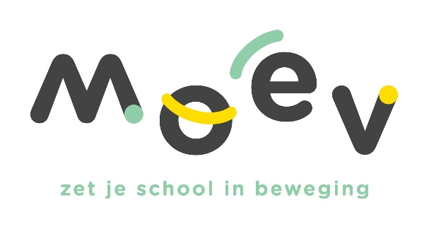 |  |  |  |  | Vul hieronder in het groene vak jouw schoolid (login/gebruikersnaam) in. Dit is de zescijfercode beginnend met een 6….. Druk daarna op enter
 |  |  |  |  | 600003

Schoolid | Afkorting | Schooladres | Postcode | Gemeente | Activiteit | Datum | Aantal lln | Naam accommodatie | Gemeente accommodatie | Opmerking
600003 | AMME | Schutterijstraat 6 | 8760 | Meulebeke | Honkietonkie | 2024-06-04 | 53 | Lange Munte Sporthal | Kortrijk | 0
600003 | AMME | Schutterijstraat 6 | 8760 | Meulebeke | Alles met de bal | 2024-02-06 | 46 | Sportcentrum Ter Borcht | Meulebeke | 0
600003 | AMME | Schutterijstraat 6 | 8760 | Meulebeke | Alles met de bal | 2024-02-06 | 39 | Sportcentrum Ter Borcht | Meulebeke | 0
600003 | AMME | Schutterijstraat 6 | 8760 | Meulebeke | Kronkeldiedoe | 2024-02-20 | 54 | Sportcentrum Ter Borcht | Meulebeke | 0

